Comparison
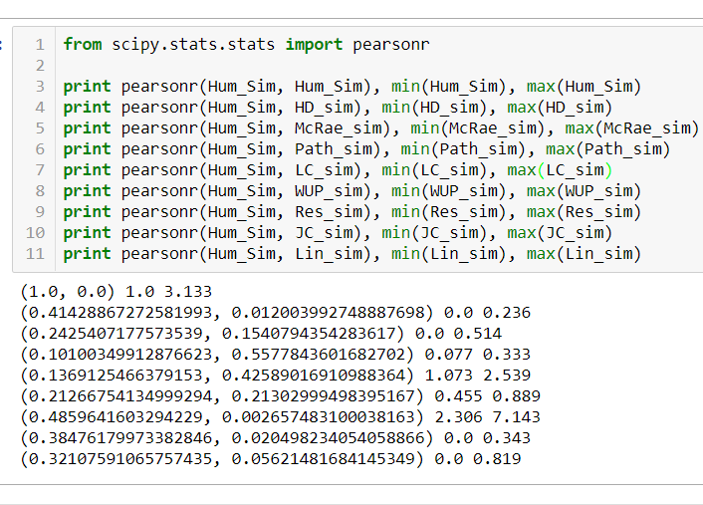
concept 1 | concept 2 | average | Std dev
spoon | barrel | 1 | 0
shoes | bike | 1.0666666667 | 0.24944382578
spoon | truck | 1.0666666667 | 0.24944382578
chair | pen | 1.1 | 0.3
spoon | envelope | 1.1 | 0.3958114029
shoes | whip | 1.1666666667 | 0.58214163989
spoon | box | 1.2 | 0.47609522857
shoes | shield | 1.2333333333 | 0.80346471955
chair | book | 1.2666666667 | 0.51207638319
table | brush | 1.3 | 0.97125348562
spoon | basket | 1.3333333333 | 0.78881063775
table | curtains | 1.6333333333 | 1.1396880665
spoon | ashtray | 1.6333333333 | 1.2775845264
table | barrel | 1.7333333333 | 0.99777530314
chair | car | 1.8333333333 | 1.3437096247
table | lamp | 1.9333333333 | 1.4360439486
carpet | scarf | 1.9666666667 | 1.1967548714
shoes | carpet | 2 | 1.5275252317
bed | lamp | 2.0666666667 | 1.6519348924
bed | mink_(coat) | 2.1 | 1.6603212541
table | knife | 2.1 | 1.9891371664
chair | closet | 2.2333333333 | 1.6669999667
shoes | earmuffs | 2.2666666667 | 1.7499206331
chair | dresser | 2.3 | 1.6763054614
bed | curtains | 2.4 | 1.5832456116
shoes | skirt | 2.4333333333 | 1.8917951498
chair | bookcase | 2.4666666667 | 1.6275407488
shoes | mink_(coat) | 2.4666666667 | 1.7461067805
table | bookcase | 2.5333333333 | 1.5648926126
bowl | bathtub | 2.6333333333 | 1.8162843634
bed | chair | 2.7333333333 | 1.9988885801
bed | closet | 2.9333333333 | 1.6918103387
spoon | colander | 2.9333333333 | 1.8061622912
bed | dresser | 3.0666666667 | 1.8607047649
bed | table | 3.1333333333 | 1.7650936393
boots | belt | 3.1333333333 | 1.8749814814

